Sammanfattning
 | Namn: Ålborg Linje 2
Stadens Utformning
 | Parameter | Poäng | Max P |  | Stadens Utformning | 11.946537796 | 0.18558394387
 | Samplanering | 2 | 2 |  | Kollektivtrafikens infrastruktur | 29.59281945 | 0.45971077462
 | Genhet | 1.1 | 3 |  | Fordon och stödsystem | 14.833333333 | 0.2304289785
 | Hållplatsavstånd | 3.4 | 5 |  | Trafikering | 8 | 0.12427630301
 | Tvära kurvor | 2.6 | 3
 | Barriäreffekt | 2.3 | 3
 | Cykelstråk | 2.0 | 2 |  | Stadens Utformning | 12
 | Anslutningar till hållplatser | 0.5 | 2 |  | Stadens Utformning pot | 8
 | Totalt | 11.9 | 20.0 | 0.59732688978 | Kollektivtrafikens infrastruktur | 30
Kollektivtrafikens infrastruktur |  |  |  |  | Kollektivtrafikens infrastruktur pot | 16
 | Parameter | Poäng | Max P |  | Fordon och stödsystem | 15
 | Busskörfält eller bussgata | 4.9 | 8 |  | Fordon och stödsystem pot | 5
 | Busskörfältens placering | 4.0 | 4 |  | Trafikering | 8
 | Annan användning av busskörfälten | 3.0 | 3 |  | Trafikering pot | 6
 | Utfarter i busskörfält | 1.4 | 2
 | Gatuparkering | 0.0 | 3
 | Farthinder | 3.0 | 3
Alborg Linje 2
 | Bussprioritet i korsningar | 3.5 | 7
 | Svängande trafik som korsar bussens körväg | 3.0 | 3
 | Hållplatstyper och plant insteg | 5.0 | 10
 | Utrustning på hållplatser | 1.9 | 3
 | Totalt | 29.6 | 46.0 | 0.64332216197
Fordon och stödsystem
 | Parameter | Poäng | Max P
 | Identitet | 2.0 | 4
 | Realtidsinformation | 3.8 | 4
 | Påstigning i alla dörrar | 9.0 | 10
 | Regularitetsstöd | 0.0 | 2
 | Totalt | 14.8 | 20 | 0.74166666667
Trafikering
 | Parameter | Poäng | Max P
 | Turtäthet dagtid | 0 | 4
 | Turtäthet kvällar och helger | 4 | 4
 | Öppetider vardag | 2 | 3
 | Öppetider helg | 2 | 3
 | Totalt | 8 | 14 | 0.57142857143
 | Summa | 66.4 | 100.0

 | Parametrar | Faktisk poäng | Skillnad | tot
 | 25. Öppetider helg | 2 | 1 | 3
 | 24. Öppetider vardag | 2 | 1 | 3
 | 23. Turtäthet kvällar och helger | 4 | 0 | 4
 | 22. Turtäthet dagtid | 0 | 4 | 4
 | 21. Regularitetsstöd | 0 | 2 | 2
 | 20. Påstigning i alla dörrar | 9 | 1 | 10
 | 19. Realtidsinformation | 3.8333333333 | 0.16666666667 | 4
 | 18. Identitet | 2 | 2 | 4
 | 17. Utrustning på hållplatser | 1.8611111111 | 1.1388888889 | 3
 | 16. Hållplatstyper och plant insteg | 5 | 5 | 10
 | 15. Svängande trafik | 3 | 0 | 3
 | 14. Bussprioritet i korsningar | 3.5 | 3.5 | 7
 | 13. Farthinder | 3 | 0 | 3
 | 12. Gatuparkering | 0 | 3 | 3
 | 11. Utfarter i busskörfält | 1.3526984384 | 0.64730156162 | 2
 | 10. Annan användning av busskörfälten | 3 | 0 | 3
 | 9. Busskörfältens placering | 4 | 0 | 4
 | 8. Busskörfält eller bussgata | 4.879009901 | 3.120990099 | 8
 | 7. Anslutningar till hållplatser | 0.5 | 1.5 | 2
 | 6. Cykelstråk | 2 | 0 | 2
 | 5. Barriäreffekt | 2.3333333333 | 0.66666666667 | 3
 | 4. Tvära kurvor | 2.6069651741 | 0.39303482587 | 3
 | 3. Hållplatsavstånd | 3.3684210526 | 1.6315789474 | 5
 | 2. Genhet | 1.1378182354 | 1.8621817646 | 3
 | 1. Samplanering | 2 | 0 | 2

Stadens utformning
Samplanering | Poäng | Viktas med
En översyn av prissättning och placering av gatuparkeringar längs stråket görs i samband med planeringen av BRT. | 1 | 1
En översyn av planeringsdokument och strategier för cykel- och gångstråk görs i samband med planeringen av BRT. | 1 | 1 | Båda antas ha genomförts enligt BRTdata
 | Summa | 2

Genhet | Poäng (tot) | Viktas med | Poäng |  | Hållplats |  | Enhet (km) |  | Hållplats |  |  | Enhet (km)
10 % längre än fågelvägen eller mindre | 3 |  | 1.1 |  | Vaeddelöbsbanen-Aalborg st få |  | 2.51 |  | Aalborg st - AAU Busterminal få |  |  | 5.31
20 % längre än fågelvägen | 2 |  | 0 |  | Vaeddelöbsbanen-Aalborg st fa |  | 3.36 |  | Aalborg st - AAU Busterminal fa |  |  | 6.69 | fa tot | 10.05
30 % längre än fågelvägen | 1 |  | 0 |  |  | Kvot | 1.3386454183 |  |  |  | Kvot | 1.2598870056
40 % längre än fågelvägen eller mer | 0 |  | 0 |  |  |  | 0.61354581673 |  |  |  |  | 1.4011299435
 |  | Summa | 1.1 |  |  | vikt | 0.33432835821 |  |  |  |  | 0.66567164179
 |  |  |  |  |  |  | 0.20512576559 |  |  |  |  | 0.93269246985
 |  |  |  |  |  |  |  |  | 1.0073378801
 |  |  |  |  |  | Hållplats | Avstånd tot | Skillnad |  | Hållplats | Avstånd tot | Skillnad
Hållplatsavstånd | Poäng | Antal | Viktas med | Poäng |  | AAU Busterminal | 0 | 0 |  | Vaeddelöbsbanen | 0
Minst 600m | 5 | 13 | 0.34 | 1.71 |  |  | 615 | 615 |  |  | 660 | 660
Minst 500m | 4 | 9 | 0.24 | 0.95 |  |  | 1110 | 495 |  |  | 1040 | 380
Minst 400m | 3 | 9 | 0.24 | 0.71 |  |  | 1390 | 280 |  |  | 1660 | 620
Mindre än 400 m | 0 | 7 | 0.18 | 0.00 |  |  | 1990 | 600 |  |  | 2290 | 630
 | sum | 38 |  | 3.37 |  |  | 2400 | 410 |  |  | 2720 | 430
 |  |  |  |  |  |  | 2830 | 430 |  |  | 3370 | 650
 |  |  |  |  |  |  | 3420 | 590 |  |  | 3930 | 560
 |  |  |  |  |  |  | 4110 | 690 |  |  | 4480 | 550
 |  |  |  |  |  |  | 4510 | 400 |  |  | 4900 | 420
 |  |  |  |  |  |  | 5230 | 720 |  |  | 5710 | 810
 |  |  |  |  |  |  | 5680 | 450 |  |  | 6090 | 380
 |  |  |  |  |  |  | 6200 | 520 |  |  | 6700 | 610
 |  |  |  |  |  |  | 6740 | 540 |  |  | 7360 | 660
 |  |  |  |  |  |  | 7400 | 660 |  |  | 7770 | 410
 |  |  |  |  |  |  | 7820 | 420 |  |  | 8140 | 370
 |  |  |  |  |  |  | 8560 | 740 |  |  | 8740 | 600
 |  |  |  |  |  |  | 9090 | 530 |  |  | 9020 | 280
 |  |  |  |  |  |  | 9440 | 350 |  |  | 9500 | 480
 |  |  |  |  |  |  | 10140 | 700 |  |  | 10060 | 560

Tvära kurvor | Poäng tot | Antal | Viktas med (km) | Poäng |  | längd AB | Höjd | Radie
0,25 tvära kurvor per kilometer i genomsnitt, eller glesare | 3 | 7 | 0.34825870647 | 2.6069651741 |  | 34 | 10 | 19.45
0,50 per kilometer | 2
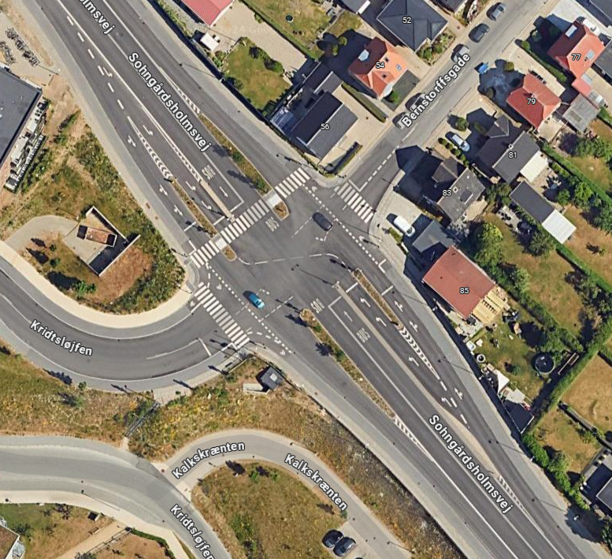
0,75 per kilometer | 1
1,00 per kilometer eller tätare | 0
 |  |  | Sum | 2.6069651741

Barriäreffekt | Poäng tot | Antal | Viktas med | Poäng
BRT-satsningen medför oförändrat eller kortare avstånd för fotgängare som korsar något av korsningens ben. | 3 | 21 | 0.77777777778 | 2.3333333333
BRT-satsningen medför längre avstånd för korsande fotgängare i minst ett av korsningens ben. | 0 | 6 | 0.22222222222 | 0
 |  |  | sum | 2.3333333333

Cykelstråk | Poäng tot | Antal | Viktas med | Poäng
Cykelbanor utmed eller parallellt med hela busstråket | 2 |  |  | 2
Cykelbanor utmed eller parallellt med stora delar av busstråket | 1 |  |  | 0
Bristande eller ingen cykelinfrastruktur utmed busstråket | 0 |  |  | 0
 |  |  | Sum | 2

Anslutning till hållplatser | Poäng tot | Antal | Viktas med | Poäng
Tydlig vägvisning till hållplatserna i stadsrummet | 1 | 0 |  | 0
Cykelparkering i nära anslutning till hållplatserna | 1 | 0 | 0.5 | 0.5
 |  |  | Sum | 0.5

Kollektivtrafikens infrastruktu
 |  |  |  |  |  | Start Væddeløbsbanen |  |  |  |  | Start AAU Busterminal
Busskörfält eller bussgata | Poäng tot | Antal | Viktning med | Poäng |  | Annan användning | Mittförlagd | Typ av körfält | Avstånd | Skillnad | Annan användning | Mittförlagd | Typ av körfält | Avstånd | Skillnad
Fysiskt separerade busskörfält (till exempel med kantsten eller refug mellan busskörfält och övriga körfält) eller bussgata | 8 | 12280 | 0.61 | 4.8633663366 |  |  |  | Blandtrafik | 512 | 512 |  | x | Fysisk | 3510 | 3510
Visuellt markerade busskörfält med avvikande färg och heldragen linje, men ingen fysisk separering | 6 | 0 | 0.00 | 0 |  |  | x | linje | 591 | 79 |  |  | Blandtrafik | 3560 | 50
Busskörfält avgränsade endast med målad linje | 4 | 79 | 0.00 | 0.015643564356 |  |  |  | Blandtrafik | 1610 | 1019 |  | x | Fysisk | 5160 | 1600
Blandtrafik | 0 | 7841 | 0.39 | 0 |  |  | x | Fysisk | 1750 | 140 |  |  | Blandtrafik | 5200 | 40
 | Tot | 20200 | Summa | 4.9 |  |  |  | Blandtrafik | 3530 | 1780 |  | x | Fysisk | 5250 | 50
 |  |  |  |  |  |  | x | Fysisk | 4370 | 840 |  |  | Blandtrafik | 5760 | 510
 |  | 0 |  |  |  |  |  | Blandtrafik | 4860 | 490 |  | x | Fysisk | 6660 | 900
 |  | 20200 |  |  |  |  | x | Fysisk | 6600 | 1740 |  |  | Blandtrafik | 10050 | 3390
 |  |  |  |  |  |  |  | Blandtrafik | 6650 | 50 |  |  | Fysisk | 10140 | 90
 |  | Blandtrafik |  |  |  |  | x | Fysisk | 10060 | 3410
 |  | Visuell
 |  | linje
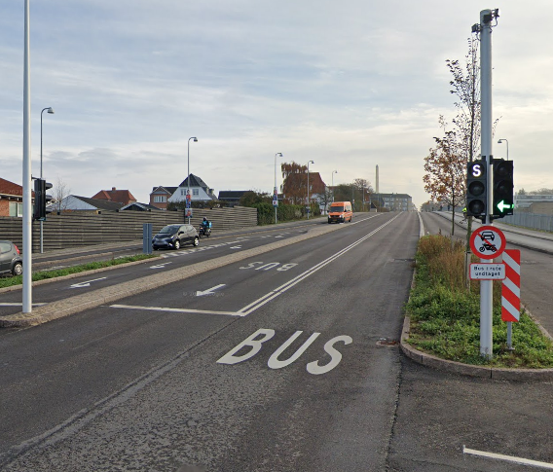
 |  | Fysisk

Busskörfältens placering | Poäng tot | Antal | Viktas med | poäng
Mittförlagda busskörfält eller bussgata (egen bussgata eller busskörfält där båda riktningarna är samlade vid sidan av övriga körfält) | 4 | 1 | 1.00 | 4
Busskörfält i körbanekant (yttre körfält, utmed kantsten eller gatuparkering) | 0 |  | 0.00 | 0
 |  |  | Summa | 4

Annan användning av busskörfälten (max 3 p) | Poäng tot | Antal | Viktas med | Poäng
Endast bussar (och utryckningsfordon) tillåts | 3 |  | 1 | 3
Blandtrafik eller busskörfält där cykel eller taxi tillåts | 0 |  | 0
 |  |  | Summa | 3

Utfarter i busskörfält (max 2 p) | Poäng tot | Antal | Viktas med | Poäng
Inga | 2 | 2 | 0.1618253904 | 1.3526984384
0,25 per kilometer i genomsnitt | 1 |  |  | 0
0,5 per kilometer eller fler | 0 |  |  | 0
 |  |  | Summa | 1.3526984384

Gatuparkering (max 3 p) | Poäng tot | Antal | Viktning med | Poäng
Inga | 3 | 60 | 2.97 | -5.9108910891
0,33 per kilometer i genomsnitt | 2 |  |  | 0
0,67 per kilometer | 1 |  |  | 0
1,00 per kilometer eller tätare | 0 |  |  | 0
 |  |  | Summa | 0.0

Farthinder (max 3 p) | Poäng tot | Antal | Viktning med | Poäng
Inga | 3 |  | 0.00 | 3
0,17 per kilometer i genomsnitt | 2
0,33 per kilometer | 1
0,50 per kilometer eller tätare | 0
 |  |  | Summa | 3.0

Bussprioritet i korsningar (max 7 p) | Poäng | Antal | Viktas med | Poäng
Signalprioritet för busstrafiken införs eller bibehålls | 7 |  | 0.5 | 3.5
Ingen signalprioritet eller bussar på aktuell linje har väjningsplikt | 0
 |  |  | Summa | 3.5

Svängande trafik som korsar bussens körväg (max 3 p) | Poäng tot | Antal | Viktning med | Poäng
Förekommer ej | 3 |  | 0.00 | 3
0,67 per kilometer i genomsnitt | 2
1,33 per kilometer | 1
2,00 per kilometer eller tätare | 0
 |  |  | Summa | 3.0
*Gäller endast där det är busskörfält, ej i blandtrafik. Så endast där valig trafik korsar ett busskörfält.

Hållplatstyper och plant insteg (max 10 p) | Poäng tot | Antal | Viktning med | Poäng
Stopphållplats med plant insteg utan bussnigning: "spårvagnsplattform", ca 30 cm hög och utskjutande (så kallad klack eller perrongutvidgning) eller med an-nan utrustning för att minimera horisontellt avstånd mellan buss och plattform | 10 | 0 | 0.00 | 0 | Spårvagn
Stopphållplats med utskjutande plattform (så kallad klack eller perrongutvidg-ning) eller annan utrustning för att minimera horisontellt avstånd mellan buss och plattform | 8 | 0 | 0.00 | 0 | Midjeplattform
Stopphållplats | 5 | 1 | 1.00 | 5 | Vanlig utan ficka
Fickhållplats (bussen måste göra minst en sidoförflyttning för att komma in eller ut från hållplatsen) | 0 | 0 | 0.00 | 0
 |  |  | Summa | 5.0

Utrustning på hållplatser (max 3 p) | Poäng tot | Antal | Viktning med | Poäng
Väderskydd, sittplatser och belysning finns – väntyta under tak motsvarande hela fordonets längd (eller åtminstone motsvarande avståndet mellan främsta och bakersta dörr) | 3 | 0.00 | 0.00 | 0
Väderskydd, sittplatser och belysning finns – väntyta under tak motsvarande minst halva fordonets längd | 2 | 33.00 | 0.92 | 1.8333333333
Väderskydd, sittplatser och belysning finns – väntyta under tak motsvarande mindre än halva fordonets längd | 1 | 1.00 | 0.03 | 0.027777777778
Väderskydd, sittplatser eller belysning saknas | 0 | 2.00 | 0.06 | 0
 |  | Summa | 1 | 1.9

